Planilha1
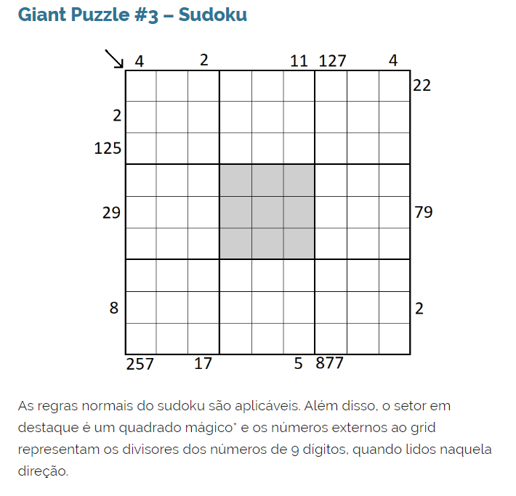
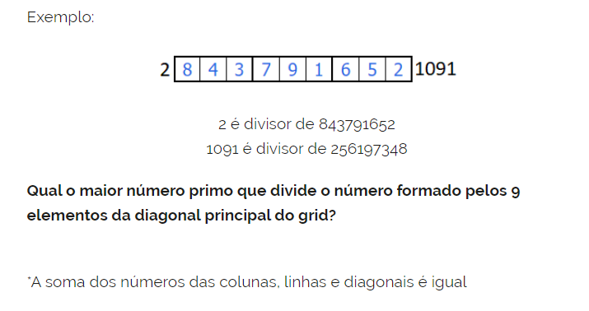
Linha \ Coluna |  | 1 | 2 | 3 | 4 | 5 | 6 | 7 | 8 | 9
 |  | 4 |  | 2 |  |  | 11 | 127 |  | 4 |  |  | 1 | 2 | 3 | 4 | 5 | 6 | 7 | 8 | 9
1 |  | 2 | 3 | 4 | 1 | 6 | 5 | 7 | 8 | 9 | 22 | 1 | 2 | 3 | 4 | 5 | 6 | 7 | 8 | 9 | 10
2 | 2 | 5 | 1 | 7 | 9 | 2 | 8 | 4 | 3 | 6 |  | 2 | 3 | 4 | 5 | 6 | 7 | 8 | 9 | 10 | 11
3 | 125 | 6 | 8 | 9 | 7 | 3 | 4 | 1 | 2 | 5 |  | 3 | 4 | 5 | 6 | 7 | 8 | 9 | 10 | 11 | 12 | 15 | 15 | 15
4 |  | 1 | 5 | 3 | 4 | 9 | 2 | 6 | 7 | 8 |  | 4 | 5 | 6 | 7 | 8 | 9 | 10 | 11 | 12 | 13 | 2 | 7 | 6 |  |  | 45
5 | 29 | 9 | 6 | 8 | 3 | 5 | 7 | 2 | 4 | 1 | 79 | 5 | 6 | 7 | 8 | 9 | 10 | 11 | 12 | 13 | 14 | 9 | 5 | 1
6 |  | 7 | 4 | 2 | 8 | 1 | 6 | 9 | 5 | 3 |  | 6 | 7 | 8 | 9 | 10 | 11 | 12 | 13 | 14 | 15 | 4 | 3 | 8
7 |  | 3 | 2 | 1 | 5 | 4 | 9 | 8 | 6 | 7 |  | 7 | 8 | 9 | 10 | 11 | 12 | 13 | 14 | 15 | 16
8 | 8 | 4 | 7 | 5 | 6 | 8 | 1 | 3 | 9 | 2 | 2 | 8 | 9 | 10 | 11 | 12 | 13 | 14 | 15 | 16 | 17 |  |  |  | 1 | 5 | 9 | 15 |  |  |  |  |  |  |  |  | 1 | 2 | 3 | 4 | 5 | 6 | 7 | 8 | 9
9 |  | 8 | 9 | 6 | 2 | 7 | 3 | 5 | 1 | 4 |  | 9 | 10 | 11 | 12 | 13 | 14 | 15 | 16 | 17 | 18 |  |  |  | 1 | 6 | 8 | 15 |  |  |  |  |  |  |  |  | 9 | 8 | 7 | 6 | 5 | 4 | 32 | 21 | 1
 |  | 257 |  | 17 |  |  | 5 | 877 |  |  |  |  |  |  |  |  |  |  |  |  |  |  |  |  | 2 | 4 | 9 | 15
 |  |  |  | 17 | 1 | 17 |  |  |  | 219456894 |  |  | 835791264 | 462197538 |  | 1 | (29,79) |  |  |  |  |  |  |  | 2 | 5 | 8 | 15
 |  |  |  |  | 2 | 34 |  |  |  |  |  |  |  |  |  | 2 | (127,877) |  |  |  |  |  |  |  | 2 | 6 | 7 | 15
 |  |  |  |  | 3 | 51 |  |  |  |  |  |  |  |  |  | 3 | (4,257)
 |  |  |  |  | 4 | 68 |  |  |  |  |  |  |  |  |  | 4 | (11,5)
 |  |  |  |  | 5 | 85 |  |  |  |  |  |  |  |  |  | 5 | (22,)
 |  |  |  |  | 6 | 102 |  |  |  |  |  |  |  |  |  | 6 | (125,)
 |  |  |  |  | 7 | 119 |  |  |  |  |  |  |  |  |  | 7 | (8,2) |  |  |  |  |  |  |  |  |  |  |  | 219,456,894 | 1 | 2 | 3 | 4 | 5 | 6 | 7 | 8 | 9
 |  |  |  |  | 8 | 136 |  |  |  |  |  |  |  |  |  | 8 | (2,17)
 |  |  |  |  | 9 | 153

